例_計測結果総括表
平成29年度補正予算 省エネルギー設備の導入・運用改善による中小企業等の生産性革命促進事業
計測結果総括表
申請書番号を入力してください
 |  |  |  |  |  |  |  | 申請書番号：KS- | 000123456789 |  |  |  |  | ★
設備使用者（補助事業者）名、及び事業所名を入力してください
設備区分を選択してください
※複数の設備区分がある場合は、設備区分毎に作成してください
 |  |  |  |  | 設備使用者 |  | 株式会社○○○
 |  |  |  |  | 事業実施場所 |  | ○○事業所

 | 1.設備区分
 |  | 設備区分 | 高効率空調
使用エネルギーの種別を選択してください
※必ず設備区分を選択した後に使用エネルギーを選択してください
※使用エネルギーが複数ある場合は、全て記載してください
※選択すべき使用エネルギーが不明な場合は、成果報告の手引きP.26の「＜参考＞使用エネルギー選択表」を参照してください
使用エネルギー毎かつ月毎に、見える化装置にて計測されたデータが保存できていることを確認し、「○」を入力してください
 | 2.＜使用エネルギー別＞エネルギー使用量実測値、及び計測データ確認
 |  |  | エネルギー使用量 | 計測 ﾃﾞｰﾀ | エネルギー使用量 |  | 計測 ﾃﾞｰﾀ | エネルギー使用量 |  | 計測 ﾃﾞｰﾀ | 合計（原油換算）
 |  | 使用エネルギー | 昼間買電 |  | 都市ガス（45MJ/m3）
 |  | 単位 | kWh |  | m3
 |  | 熱量換算係数 | 9.97 |  | 45.00
 |  | 2019年 4月 | 943.1 | ○ | 542.3 |  | ○ |  |  |  | 0.872 |  | (kl)
 |  | 2019年 5月 | 937.9 | ○ | 539.3 |  | ○ |  |  |  | 0.867 |  | (kl)
 |  | 2019年 6月 | 932.7 | ○ | 536.3 |  | ○ |  |  |  | 0.863 |  | (kl)
月毎に入力したエネルギー使用量の合計値（原油換算）が表示されます
 |  | 2019年 7月 | 940.3 | ○ | 540.7 |  | ○ |  |  |  | 0.870 |  | (kl)
見える化装置にて計測されたデータを確認しながら、使用エネルギー毎かつ月毎にエネルギー使用量を入力してください
 |  | 2019年 8月 | 948.7 | ○ | 545.5 |  | ○ |  |  |  | 0.877 |  | (kl)
 |  | 2019年 9月 | 941.4 | ○ | 541.3 |  | ○ |  |  |  | 0.870 |  | (kl)
使用エネルギー毎に、現在までに入力したエネルギー使用量の平均値を算出し、その平均値で1年間導入設備を使用したと仮定した場合の年間のエネルギー使用量（原油換算）が「見込値」として表示されます
 |  | 2019年 10月 | 939.6 | ○ | 540.3 |  | ○ |  |  |  | 0.869 |  | (kl)
 |  | 2019年 11月 | 944.8 | ○ | 543.3 |  | ○ |  |  |  | 0.874 |  | (kl)
 |  | 2019年 12月 | 956.8 | ○ | 550.2 |  | ○ |  |  |  | 0.885 |  | (kl)
 |  | 2020年 1月 | 960.5 | ○ | 552.3 |  | ○ |  |  |  | 0.888 |  | (kl)
 |  | 2020年 2月 |  |  |  |  |  |  |  |  | 0.000 |  | (kl)
 |  | 2020年 3月 |  |  |  |  |  |  |  |  | 0.000 |  | (kl)
 |  | 合計 | 9,445.8 | (kWh) | 5,431.5 |  | (m3) | 0.000
 |  | （原油換算） | 2.429 | (kl) | 6.305 |  | (kl) |  |  |  | 8.735 |  | (kl)
現在までに入力したエネルギー使用量の合計値（原油換算）が表示されます
①
 | 3.＜設備区分別＞省エネルギー効果（原油換算）
 |  | 事業実施前 | 原油換算使用量 |  | 13.898 | （kl/年）
 |  | 事業実施後 |  |  | 計画値 |  |  | 見込値 |  |  | 実績値
②
 |  |  | 原油換算使用量 |  | 10.750 | （kl/年） |  | 10.482 | （kl/年） |  | 8.735 | （kl/年）
③
全ての使用エネルギー種別について、12か月分のエネルギー使用量が入力された後、実績値の省エネルギー量が表示されます
 |  |  | 裕度（%） |  | 10%
 |  |  | 省エネルギー量 |  | 2.833 | （kl/年） |  | 3.416 | （kl/年） |  |  | （kl/年）

 |  |  | 2.915 |  | 7.567

交付申請書類の「１－２ 省エネルギー計算（総括表）」から、以下3点を設備区分毎に転記してください。
① 事業実施前 原油換算使用量（kl/年）
② 事業実施後 原油換算使用量（kl/年）
③ 裕度（%）
＜例＞
※再計算シートを伴う計画変更手続きを行った場合、交付申請書類ではなく「再計算シート」から
以下3点を転記してください。
・ 「変更後」の事業実施前 原油換算使用量
・ 「変更後」の事業実施後 原油換算使用量
・ 裕度
・「事業実施後 原油換算使用量」及び「省エネルギー量」は、計画値を達成する必要があります（下枠参照）。毎月の計測・入力の段階で計画値と「見込値」を随時比較することで、計画値の達成可否を予測することができます。
・事業実施後 原油換算使用量 ・・・ 計画値 ＞ 実績値
・省エネルギー量 ・・・ 計画値 ＜ 実績値
・計画値と大きくかい離がある場合には、計画時から稼働状況に変更がないかを確認してください。補正計算の必要がある場合は、稼働状況の変更に関する根拠書類をご用意ください。

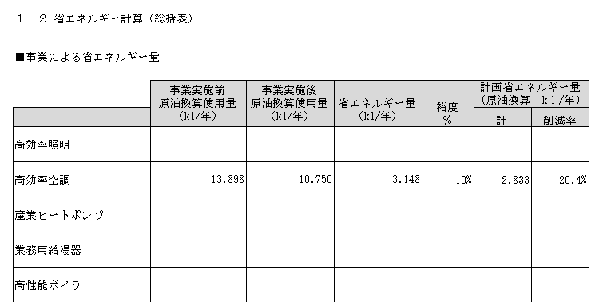
①
②
③

